說明
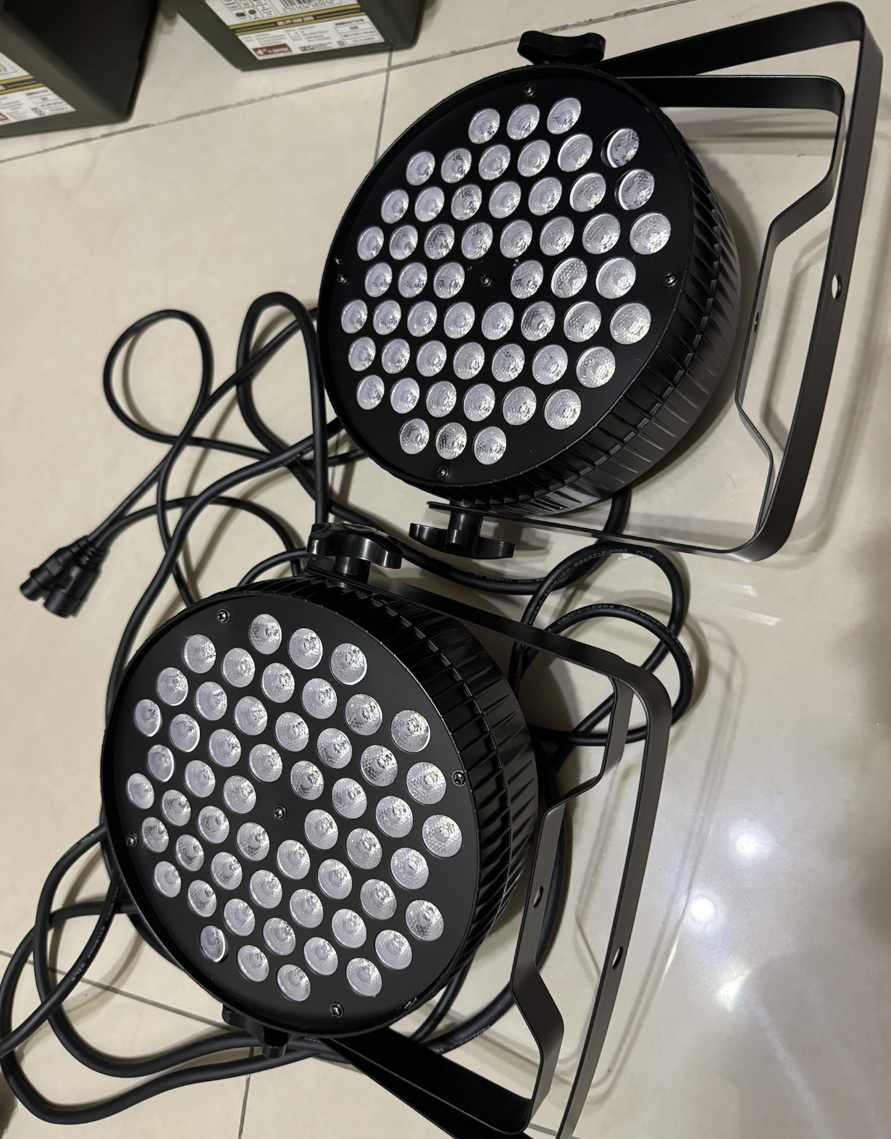
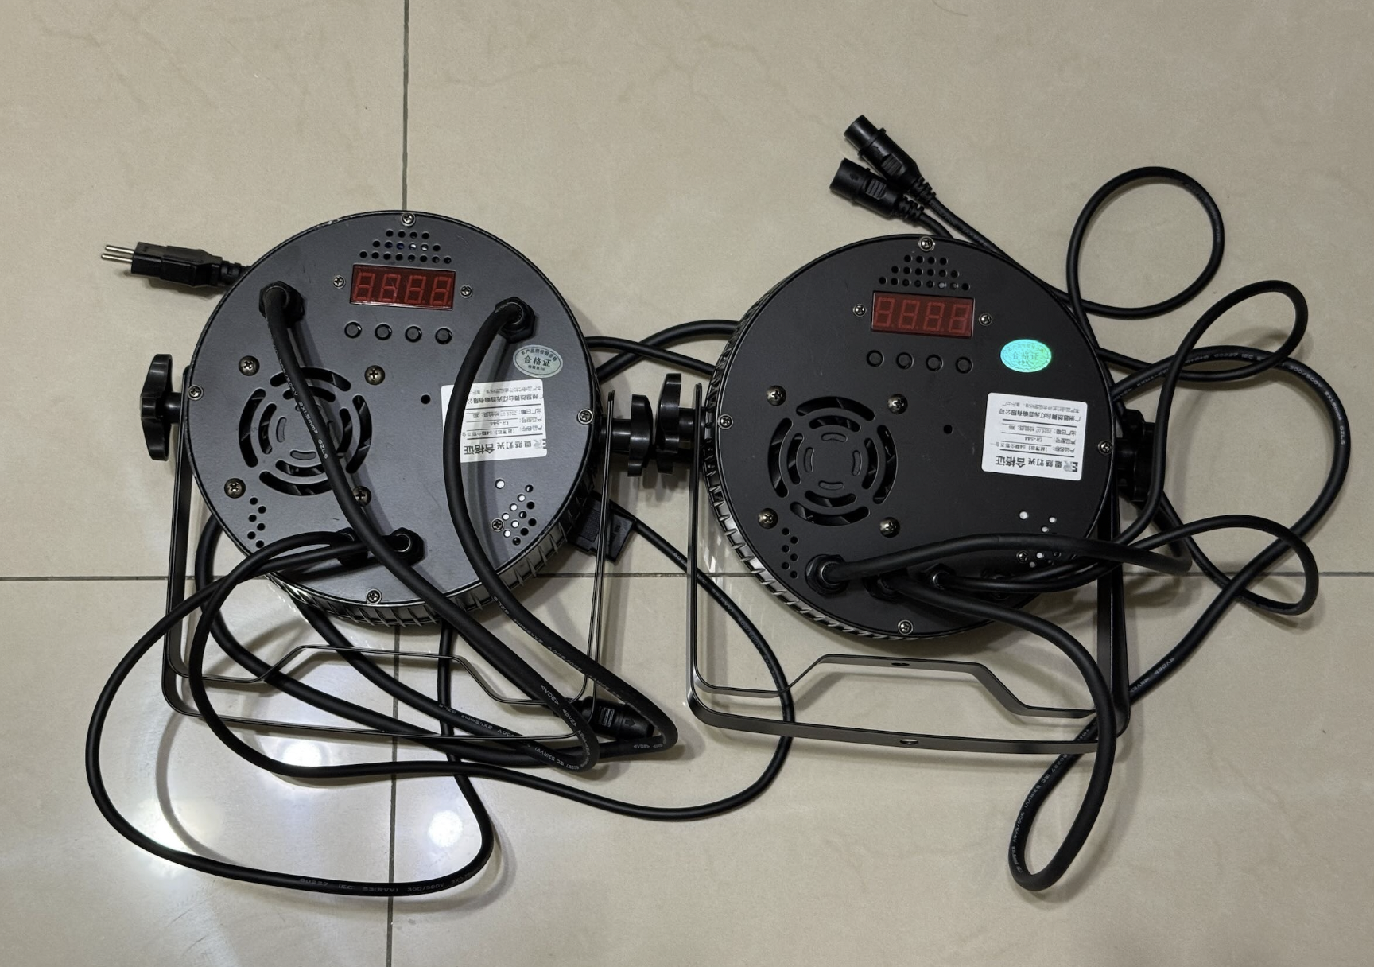
步驟 | 說明
0 | 舞台燈配置位子請參考下列表格
1 | 複製“空白模板”，並且更名為：編舞者-表演名稱 (總長不能超過20個字，超過請縮減)
2 | 找可以看音樂播放時間millisecond(ms)等級的軟體
3 | 按照需要切換燈光效果的時間點填入“切換時間”
4 | 視需求填入淡入淡出時長(淡入淡出時間會安排在”切換時間“後，加總時間長度請勿超過下次切換時間間隔長度)
5 | 選擇亮度、顏色、效果與速度(注意：如果效果選七彩XX，則亮度&顏色會被忽略，如果效果選“無”則不會參考效果速度)

編號 | 項目 | 型號 | 數量 | 架設位置 | 備註 | 實體照片
1 | RGB染色燈 | LSPA60RC | 6盞 | 背板TRUSS上 | 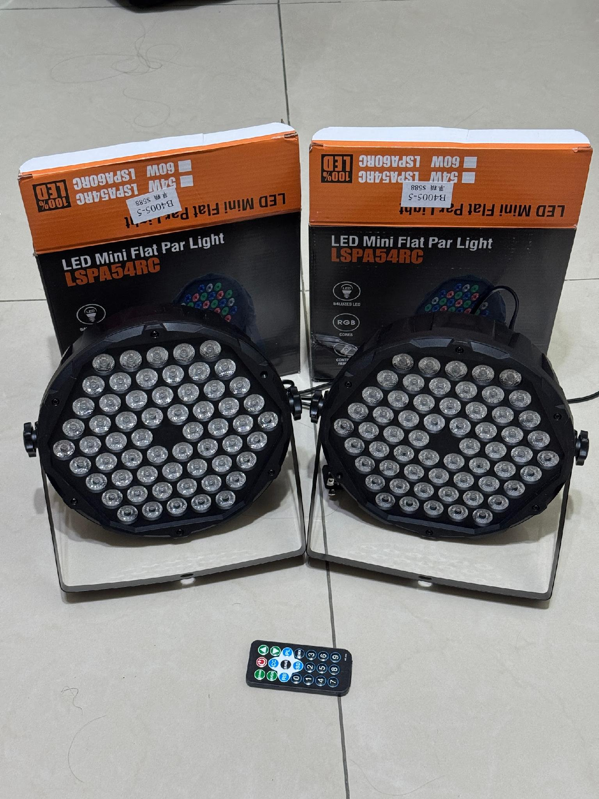 紅色比綠跟藍暗很多
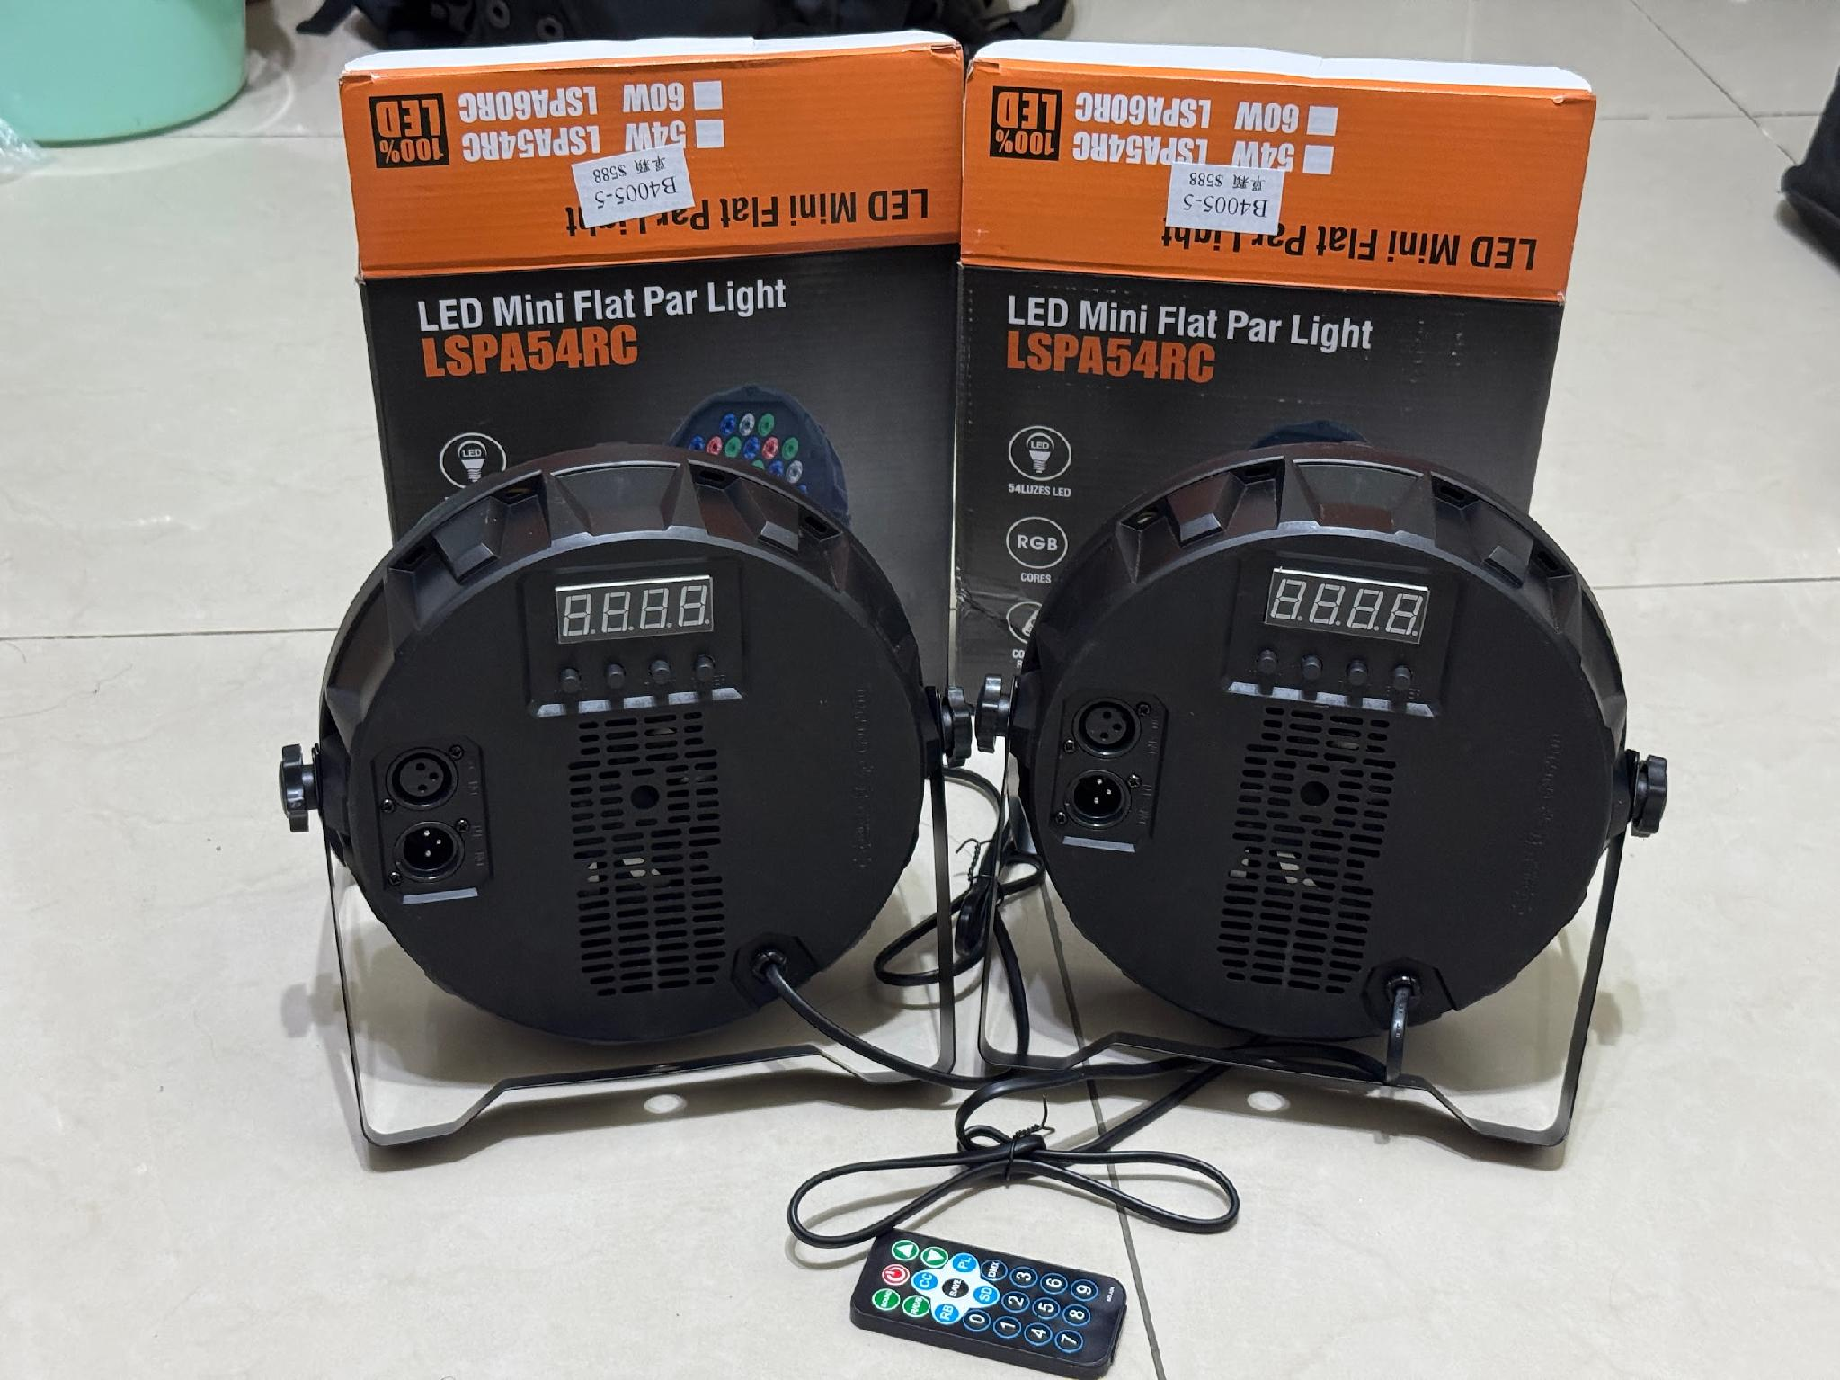

2 | RGBW面光燈 | ER-544 | 2盞 | 左台前與右台前向外延伸45度

